9月绩效核算
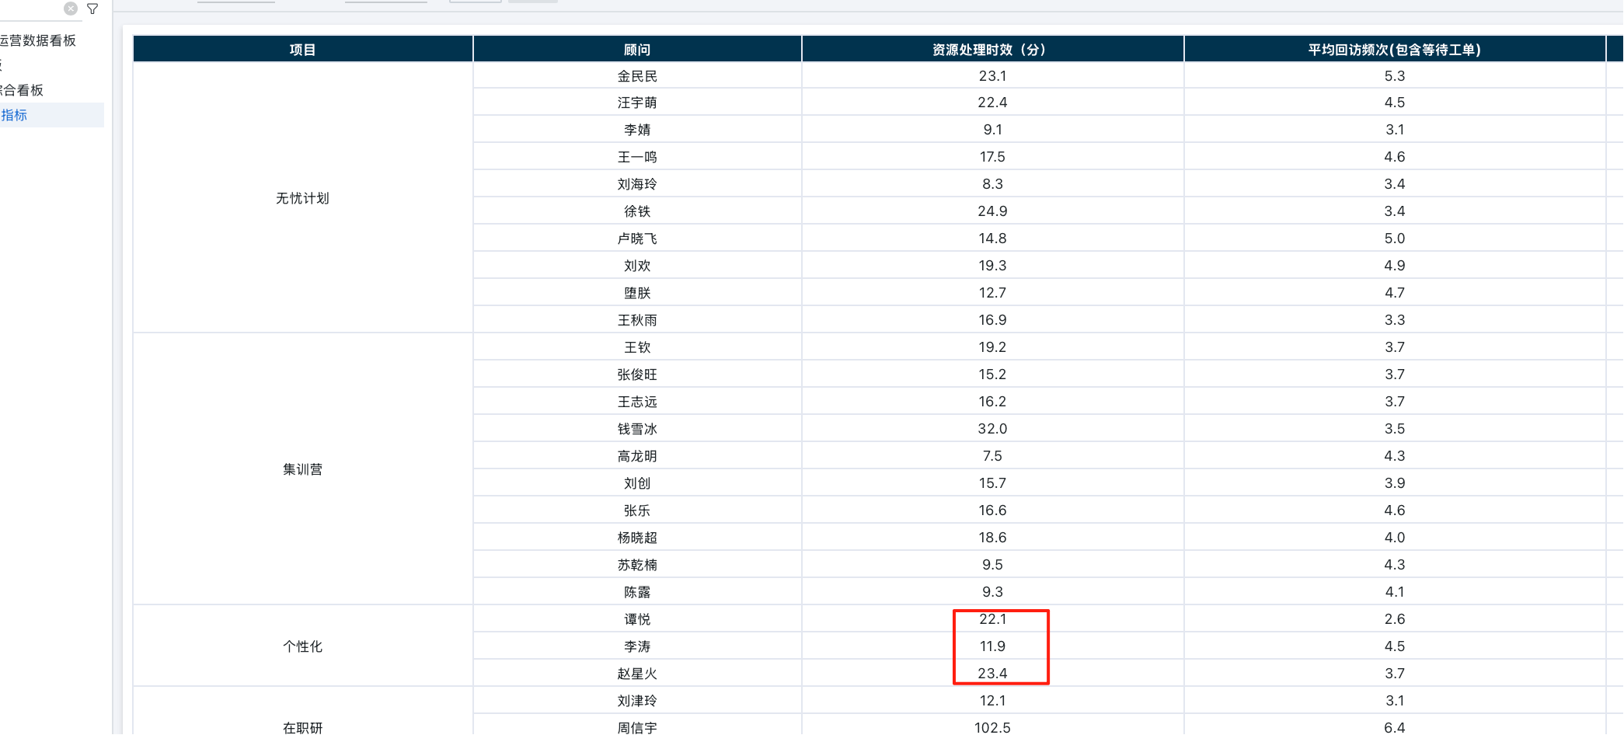
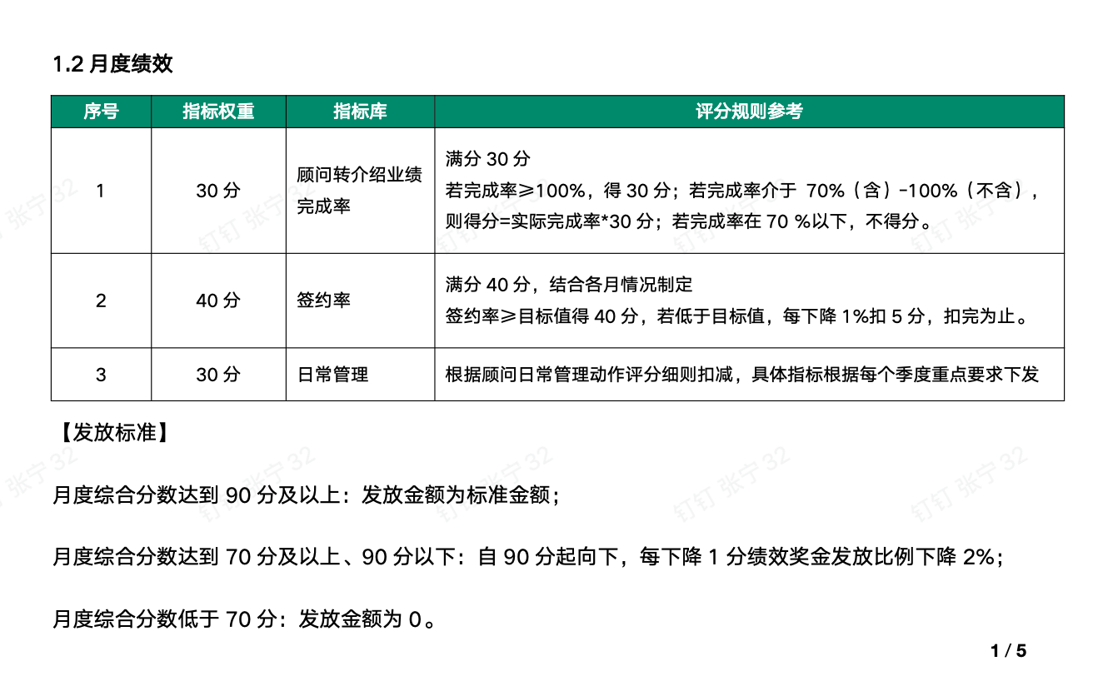
顾问 |  |  | 转介绍 |  |  |  |  |  |  |  | 签约率 |  |  |  |  |  |  |  | 日常管理 |  |  |  |  |  | 总计
工号 | 顾问姓名 | 备注 | 工单目标 | 工单实际 | 完成率 | 签约目标 | 签约实际 | 完成率 | 占比 | 得分 | 主动目标 | 主动实际 | 完成情况 | 被动目标 | 被动实际 | 完成情况 | 占比 | 得分 | 自签占比目标比 | 实际 | 占比 | 回访时效 | 占比 | 得分 | 得分合计 | 绩效标准 | 实发绩效
238256 | 赵星火 |  | 6 | 5 | 83% | 6 | 5.0 | 84% | 30% | 25 | 25% | 36% | 完成 | 10% | 24.44% | 完成 | 40% | 40 | 30% | 18% | 20% | 不合格 | 10% | 18 | 83 | 1000 | 830.45
404905 | 李涛 | 保护期新人 | 0 | 1 | 100% | 0 | 0.0 | #DIV/0! | 30% | 30 | 10% | 17% | 完成 | 10% | 21% | 完成 | 40% | 40 | 30% | 58% | 20% | 合格 | 10% | 30 | 100 | 2000 | 2000
341422 | 谭悦 | O3无考核指标 | 6 | 5 | 83% | 6 | 2.5 | 42% | 30% | 19 | 25% | 39% | 完成 | 10% | 15% | 完成 | 40% | 40 | 30% | 39% | 20% | 不合格 | 10% | 20 | 79 | 0 | 0

